Cuprins Catalog DYF
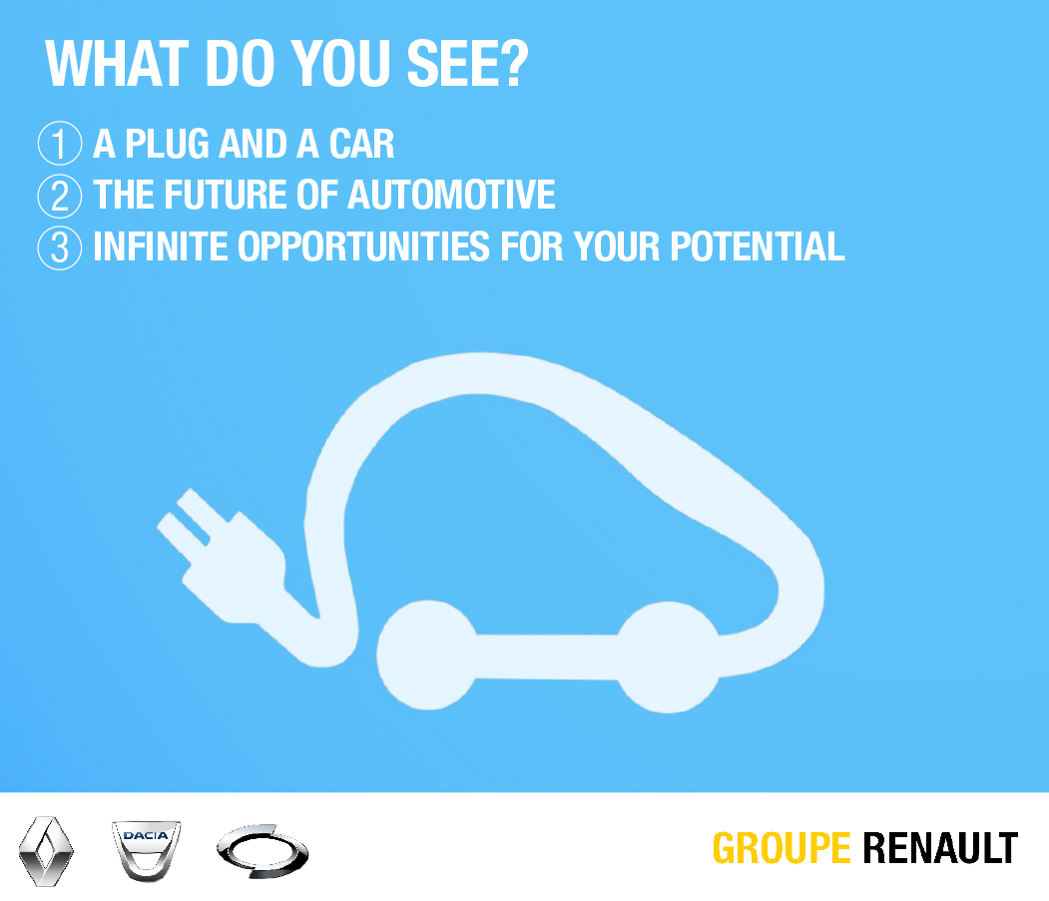
You’re passionate about the automotive industry, open to new challenges and curios about the future.
Renault is a community of passionate men and women inspired by innovative products, technologies and business models. With us, you will have your part to play in perfecting the vehicles of the future, which will be autonomous, connected and more environmentally friendly.
Let the passion Drive Your Future!

